关系图
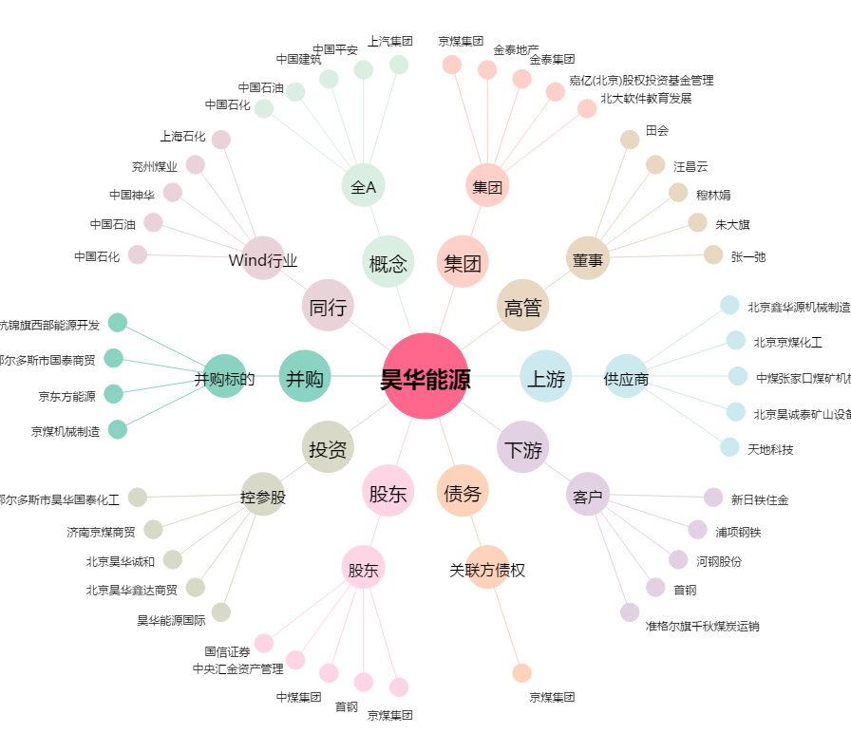
昊华能源[601101.SH] - 关系概览图

